Blad1
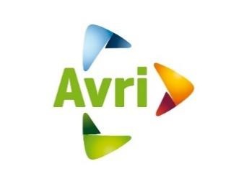 Bijlage 11 Prijzenblad
Inschrijver wordt verzocht uitsluitend de geel gemarkeerde cellen in te vullen !

Omschrijving | Commissiepercentage
Commissiepercentage op basis van no cure no pay | 0.00%

Dit percentage staat vast gedurende de gehele looptijd van de overeenkomst inclusief verlengingsopties.

Inschrijver verklaart dat deze prijsopgave naar waarheid is ingevuld en dat hij/ zij namens inschrijver bevoegd is tot ondertekening.

ONDERTEKENING
Juridische bedrijfsnaam inschrijver
Naam ondertekenaar
Functie ondertekenaar
Datum van ondertekening
Handtekening ondertekenaar

